OLD
pin number | CONNECT(模块处标识)
PA0 | 触摸键 |  | 硬件损坏 | 软件配置好 | 没用到
PA1 | 控制3-眼B
PA2 | RX2语音识别
PA3 | TX2语音识别
PA4 | 陀螺仪SDA
PA5 | 陀螺仪SCL
PA6 | 控制1-眼R
PA7 | IN1 | 头部电机M1
PA8 | TIM1-CH1电机IN2
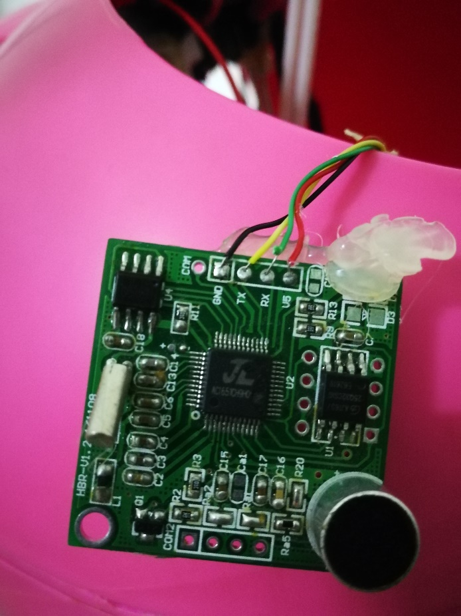
PA9 | RX1通信调试
PA10 | TX1通信调试
PA11 | TIM1-CH4电机IN4 | 中部电机M2
PA12 | IN3
PA13 | 烧录口
PA14 | 烧录口
PA15 | 控制4-口

PB0 | 控制2-眼G
PB1 | 音频BUSY
PB2 | 控制5
PB3 | HALL5
PB4 | 步进1
PB5 | 步进2
PB6 | 步进3
PB7 | 步进4
PB8 | 温控
PB9 | 5V控制
PB10 | RX3音频播放
PB11 | TX3音频播放
PB12 | HALL1-耳朵
PB13 | HALL2-左
PB14 | HALL3-右
PB15 | HALL4

PC13 | 板上调试LED

